Hoja1
Max Z = 3 X1 + 4 X2
2 X1 + 3 X2 <= 1200
2 X1 + 1 X2 <= 1000
4 X2 <= 800
X1, X2 >= 0
Modelo 1 ---> X1
Modelo 2 ---> X2

Funcion Objetivo
Z = 3 X1 + 4 X2

Circuito integrado |  | Max
2 X1 + 3 X2 |  | <= 1200

Diodo Led
2 X1 + 1 X2 |  | <= 1000

Resistencias
0 X1 + 4 X2 |  | <= 800

Nulidad
X1 , X2 >= 0

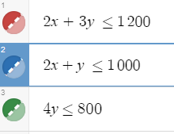
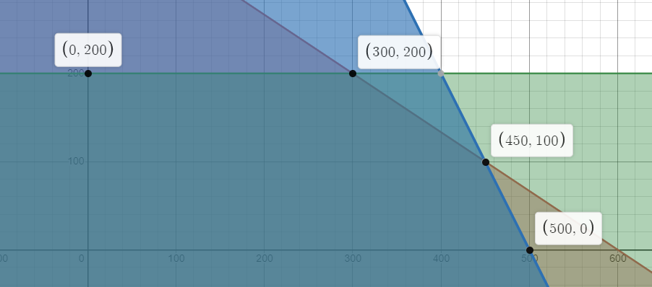

X1 | X2 | Z
0 | 200 | 800
300 | 200 | 1700
450 | 100 | 1750
500 | 0 | 1500

 | RTA: Para maximizar el Beneficio se debe producir 450 unidades del modelo1 y 100 unidades del modelo 2, obteniendo un maximo de $1750 us

X1 | X2 | Z
0 | 200 | 800 |  | Max Z = C1 X1 + C2 X2
300 | 200 | 1700
450 | 100 | 1750 |  | El valor optimo sale de la coordenada grafica (450,100)
500 | 0 | 1500 |  | Para que esta coordenada se de, intervienen las restricciones

 |  |  |  | Se Calcula la pendiente de ambas restricciones ( se despeja Y)
2 X + 3 Y <= 1200
3 Y <= 1200 - 2X
Y <= (1200 - 2X) / 3
Y <= (1200/3) - (2X/3)
Y <= 400 - (2X/3)
M = -2/3
2 X + Y <= 1000
Y <= 1000 - 2X
M = -2

 |  | RTA: El Beneficion de $1750 us esta dado entre el intervalo de 2/3 a 2

Max Z = 3 X1 + 1 X2
2 X1 + 3 X2 <= 1200
2 X1 + 1 X2 <= 1000
4 X2 <= 800
X1, X2 >= 0
Max Z = 3 X1 + 4 X2
2 X1 + 3 X2 <= 1200
2 X1 + 1 X2 <= 1000
4 X2 <= 800
X1, X2 >= 0

 | X1 | X2 | Z |  | X1 | X2 | Z
 | 0 | 200 | 800 |  | 0 | 200 | 200
 | 300 | 200 | 1700 |  | 300 | 200 | 1100
 | 450 | 100 | 1750 |  | 450 | 100 | 1450
 | 500 | 0 | 1500 |  | 500 | 0 | 1500

 | RTA: Baja el Beneficio que se obtiene el punto de optimalidad cambia, abria que solo fabricar 500 unidades de modelo 1 para sacar $1500 us de ganancia.



 | Despejo por ambos lados para ver el intervalo del valor optimo de C1, el menor ira a la izquierda y el mayor a la derecha

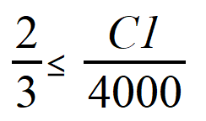
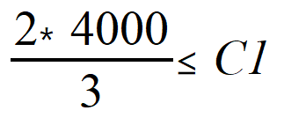

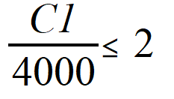

 | RTA: El intervalo de Beneficio Unitario esta entre [ 2666, 8000] esto quiere decir que el beneficio minimo unitario que debe tener el Modelo 1 para que la solucion optima no cambie es de 2666.666

 | Despejo por ambos lados para ver el intervalo del valor optimo de C2, el menor ira a la izquierda y el mayor a la derecha

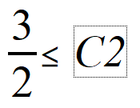

 | RTA: El intervalo de Beneficio Unitario es de [1,5 ; 4,5] para el Modelo 2 queriendo mantener la solucion optima

